Sheet1
x |  | n (объём) | 102 | № | Левая гран. | Правая гран. | ni | ωi | ωi / h | Середина | z_левая | z_правая | p_i | e_i (ожидаемое число попаданий)
36.55 |  | x_min | 17.50 | 1 | 17.00 | 21.50 | 3 | 0.029411764706 | 0.0065359477124 | 19.25 | -2.39 | -1.7580122536 | 0.03 | 3.1475214358
34.76 |  | x_max | 53.22 | 2 | 21.50 | 26.00 | 10 | 0.098039215686 | 0.021786492375 | 23.75 | -1.76 | -1.1299503723 | 0.09 | 9.1673373291 |  | 36.55 | 34.76 | 27.91 | 25.33 | 37.26 | 38.84 | 37.43 | 25.5 | 38.68
27.91 |  | Размах R | 35.72 | 3 | 26.00 | 30.50 | 19 | 0.1862745098 | 0.041394335512 | 28.25 | -1.13 | -0.5018884911 | 0.18 | 18.219690057 |  | 52.21 | 18.82 | 25.19 | 33.6 | 28.25 | 40.85 | 34.88 | 47.07 | 45.64
25.33 |  |  |  | 4 | 30.50 | 35.00 | 27 | 0.26470588235 | 0.058823529412 | 32.75 | -0.50 | 0.12617339013 | 0.24 | 24.717627565 |  | 35.74 | 36.59 | 31.31 | 45.28 | 25.73 | 24.67 | 35.97 | 27.06 | 23.33
37.26 |  | Число интервалов k = | 8 | 5 | 35.00 | 39.50 | 22 | 0.21568627451 | 0.047930283224 | 37.25 | 0.13 | 0.75423527135 | 0.22 | 22.893222351 |  | 37.62 | 32.61 | 36.61 | 51.25 | 40.86 | 34.17 | 41.71 | 26.86 | 40.55
38.84 |  | Длина интервала h = | 4.5 | 6 | 39.50 | 44.00 | 10 | 0.098039215686 | 0.021786492375 | 41.75 | 0.75 | 1.3822971526 | 0.14 | 14.475201577 |  | 33.87 | 28.3 | 28.4 | 32.71 | 17.5 | 27.53 | 27.24 | 32.41 | 45.76
37.43 |  | Медиана m = | 33.69 | 7 | 44.00 | 48.50 | 7 | 0.06862745098 | 0.015250544662 | 46.25 | 1.38 | 2.0103590338 | 0.06 | 6.2468511243 |  | 42.07 | 36.95 | 53.22 | 24.51 | 44.19 | 33.69 | 33.26 | 35.98 | 37.99
25.50 |  | Мода M = | 25.73 | 8 | 48.50 | 53.00 | 3 | 0.029411764706 | 0.0065359477124 | 50.75 | 2.01 | 2.638420915 | 0.02 | 1.8392584108 |  | 39.54 | 41.22 | 27.54 | 37.09 | 25.73 | 43.23 | 30.88 | 35.13 | 30.9
38.68 |  |  |  |  |  |  | 1 | 0.0098039215686 | 0.0021786492375 |  |  |  |  |  |  | 30.24 | 26.56 | 35.1 | 31.77 | 33.07 | 30.71 | 49.08 | 26.22 | 29.64
52.21 |  |  |  |  |  |  | 102 | 1 |  |  | Левая гран. | Правая гран. | n_i 2 | e_i 2 | (ni – e_i)² / e_i | 30.16 | 37.27 | 34.29 | 45.91 | 21.18 | 32.8 | 28.92 | 31.51 | 27.96
18.82 | 6. | Выборочное среднее (x̄) | 34.095980392 |  |  |  |  |  |  |  | 17.00 | 26.00 | 13 | 12.314858765 | 0.038118058919 | 33.68 | 31.78 | 27.02 | 33.34 | 28.54 | 30.91 | 29.71 | 38.24 | 33.53
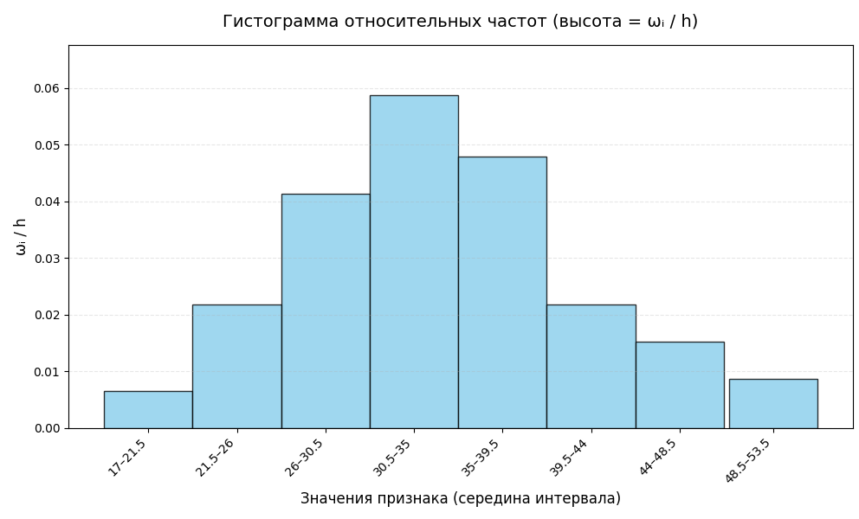
25.19 |  | Выборочная дисперсия D | 51.84405398 |  |  |  |  |  |  |  | 26.00 | 30.50 | 19 | 18.219690057 | 0.033418988235 |  |  | 38.21 | 37.74 | 35.32 | 39.66 | 48.26 | 32.18 | 24.97
33.60 |  | Стандартное отклонение | 7.164899088 |  |  |  |  |  |  |  | 30.50 | 35.00 | 27 | 24.717627565 | 0.21074934958 |  |  |  |  | 39.88 | 36.78 | 34.58 | 34.08 | 23.46
28.25 |  | Исправленная выборочная дисперсия | 51.335778941 |  |  |  |  |  |  |  | 35.00 | 39.50 | 22 | 22.893222351 | 0.034850758729
40.85 | Доверительный интервал для математического ожидания |  |  |  |  |  |  |  |  |  | 39.50 | 44.00 | 10 | 14.475201577 | 1.3835682392
34.88 | 7. | Надежность y = | 0.9 |  |  |  |  |  |  |  | 44.00 | 53.00 | 10 | 8.0861095351 | 0.45299617767
47.07 |  | Уровень значимости a = | 0.1 |  |  |  |  |  |  |  |  |  |  |  | Сумма χ²
45.64 |  | t = | 0.95 |  |  |  |  |  |  |  |  |  |  |  | 2.1537015723
35.74 |  | Стьюдент = | 1.6600806304 |  |  |  |  |  |  |  |  |  |  |  | Степени свободы
36.59 |  | Стандартная ошибка среднего | 0.70943072276 |  |  |  |  |  |  |  |  |  |  |  | 3.00
31.31 |  | Нижняя граница интервала | 32.918268191 |  |  |  |  |  |  |  |  |  |  |  | Критическое значение
45.28 |  | Верхняя граница интервала | 35.273692594 |  |  |  |  |  |  |  |  |  |  |  | 7.8147279033
25.73
24.67 |  |  |  |  |  |  |  |  |  |  |  |  |  |  | Так как Сумма χ² < Критического значения
35.97 | Доверительный интервал для среднего квадратического отклонения |  |  |  |  |  |  |  |  |  |  |  |  |  | то гипотеза о нормальном распределении не отвергается
27.06 |  | χ² нижнее, левый хвост | 78.813183908
23.33 |  | χ² верхнее, правый хвост | 125.45841941 |  | 17,00-21,50
37.62 |  | Нижняя граница для σ | 6.428665947 |  | 21,50-26,00
32.61 |  | Верхняя граница для σ | 8.1109426134 |  | 26,00-30,50
36.61 |  |  |  |  | 30,50-35,00
51.25 |  |  |  |  | 35,00-39,50
40.86 |  |  |  |  | 39,50-44,00
34.17 |  |  |  |  | 44,00-48,50
41.71 |  |  |  |  | 48,50-53,00
26.86
40.55
33.87
28.3
28.4
32.71
17.5
27.53
27.24
32.41
45.76
42.07
36.95
53.22
24.51
44.19
33.69
33.26
35.98
37.99
39.54
41.22
27.54
37.09
25.73
43.23
30.88
35.13
30.9
30.24
26.56
35.10
31.77
33.07
30.71
49.08
26.22
29.64
30.16
37.27
34.29
45.91
21.18
32.80
28.92
31.51
27.96
33.68
31.78
27.02
33.34
28.54
30.91
29.71
38.24
33.53
38.21
37.74
35.32
39.66
48.26
32.18
24.97
39.88
36.78
34.58
34.08
23.46

